opći dio
 | Investitor: GRAD DONJI MIHOLJAC VUKOVARSKA 1, 31540 DONJI MIHOLJAC OIB: 49744793900
 | Građevina: ZGRADA DRUŠTVENOG DOMA, RADIKOVCI
 | Lokacija: MATIJE GUPCA 103 , RADIKOVCI, 31 543 MIHOLJAČKI POREČ K.Č.BR. 72 ; K.O. RADIKOVCI

TROŠKOVNIK JN 79/24
 | UREĐENJE ZGRADE DRUŠTVENOG DOMA U RADIKOVCIMA
 | Procjenjena vrijednost: | UKUPNO | - €
 |  | PDV (25%) | - €
 |  | SVEUKUPNO | - €

 | 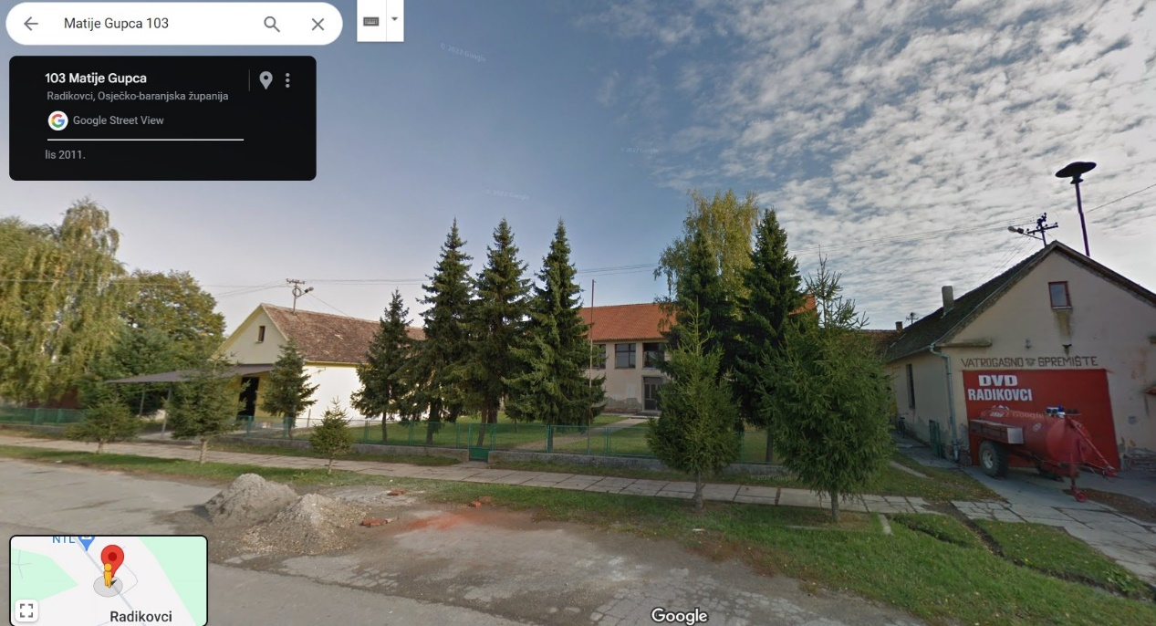

 | 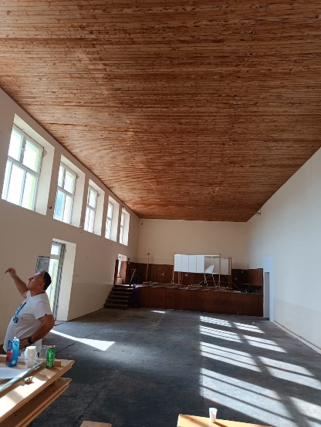 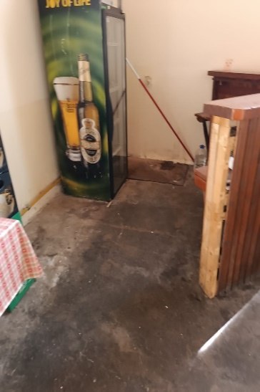 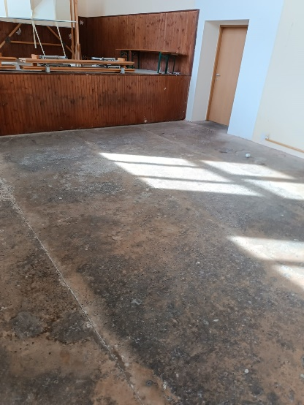 | 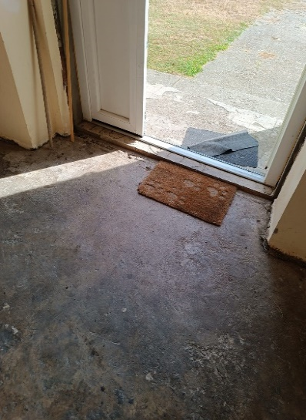

Datum:

